1
货物清单（报价单）
序号 | 楼层/区域名称 | 区域空间 | 产品名称 | 产品图片（最终款式） | 规格(W*D*H)mm | 数量 | 单位 | 单价 | 金额 | 材料及工艺描述
1 | 06F骨科手术室/苏醒室 |  | 医生办公椅 | 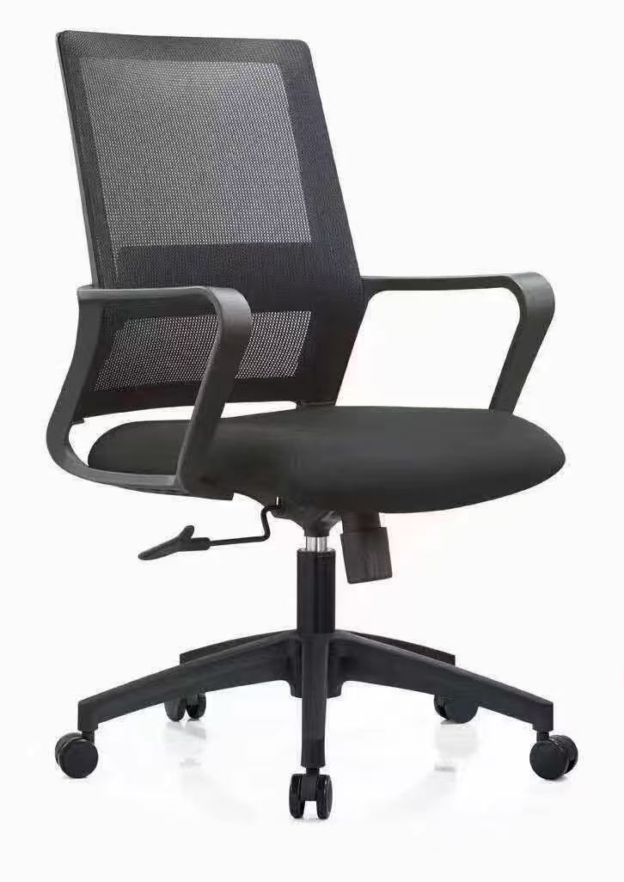 | 标准 | 2 | 张 |  |  | ▲1、靠背面料采用双层网布，座垫为高弹力优质透气座布，防磨耐污性好； ▲2、采用定型海绵，可防氧化，防碎，软硬适中，回弹性好，不易变形； 3、背架采用尼龙+玻璃纤维，靠背符合人体工学，无缝贴合脊背弧度； 4、底盘采用中置倾仰原位锁定功能，可360度旋转，自由升降； 5、配置PP固定扶手+三级气压棒+320mm尼龙脚及55mm尼龙轮，顺滑自如，防滑耐磨，安静不伤地板； 6、所有材料安全无异味。 7、网布：符合GB 18401-2010《国家纺织产品基本安全技术规范》。
2 | 06F骨科手术室/麻醉准备室 | 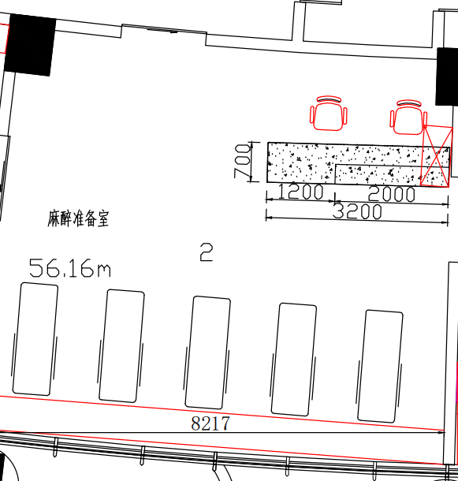 | 医生办公椅 |  | 标准 | 2 | 张 |  |  | ▲1、靠背面料采用双层网布，座垫为高弹力优质透气座布，防磨耐污性好； ▲2、采用定型海绵，可防氧化，防碎，软硬适中，回弹性好，不易变形； 3、背架采用尼龙+玻璃纤维，靠背符合人体工学，无缝贴合脊背弧度； 4、底盘采用中置倾仰原位锁定功能，可360度旋转，自由升降； 5、配置PP固定扶手+三级气压棒+320mm尼龙脚及55mm尼龙轮，顺滑自如，防滑耐磨，安静不伤地板； 6、所有材料安全无异味。 7、网布：符合GB 18401-2010《国家纺织产品基本安全技术规范》。
3 | 06F综合科手术室/换床 | 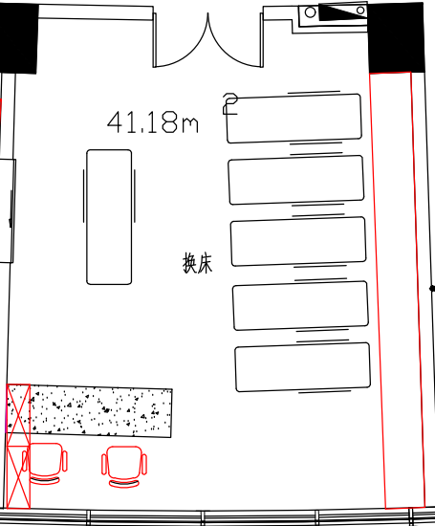 | 医生办公椅 |  | 标准 | 2 | 张 |  |  | ▲1、靠背面料采用双层网布，座垫为高弹力优质透气座布，防磨耐污性好； ▲2、采用定型海绵，可防氧化，防碎，软硬适中，回弹性好，不易变形； 3、背架采用尼龙+玻璃纤维，靠背符合人体工学，无缝贴合脊背弧度； 4、底盘采用中置倾仰原位锁定功能，可360度旋转，自由升降； 5、配置PP固定扶手+三级气压棒+320mm尼龙脚及55mm尼龙轮，顺滑自如，防滑耐磨，安静不伤地板； 6、所有材料安全无异味。 7、网布：符合GB 18401-2010《国家纺织产品基本安全技术规范》。
4 | 07F综合科手术室/污洗间 | 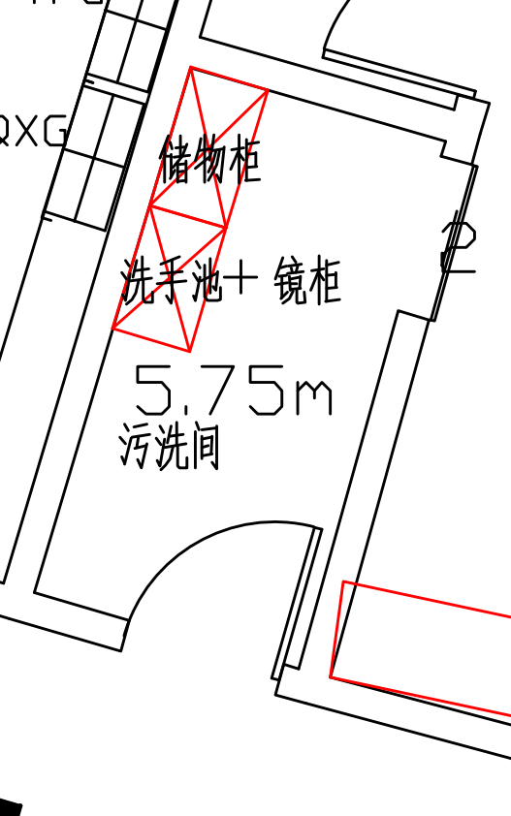 | 医用储物柜 |  | 1200*500*2540 | 1 | 组 |  |  | ▲1、主要材料：所有板件采用E0级实木多层板（胶合板）基材的浸渍胶膜纸饰面人造板； ▲2、主要板材厚度（≥）：顶板、层板厚度为25mm，侧板、门板、底板厚度为16mm； 3、功能配置：主柜（左边单开门+四固定层，右边对开门+2件活层，下方空层）； 4、五金配置：阻尼门铰、锁具、拉手、连接件等； 5、封边：采用见光面为≥1.8mm厚全自动封边工艺，防水、防潮、不变色。 6、成品参数要求：符合QB/T 2530-2011《木制柜》、GB 18584-2001《室内装饰装修材料木家具中有害物质限量》、GB/T 35607-2017《绿色产品评价 家具》。 7、E0级实木多层板（胶合板）基材的浸渍胶膜纸饰面人造板：符合检测依据为GB/T 9846-2015《普通胶合板》、GB/T 35601-2017《绿色产品评价 人造板和木质地板》标准。
5 | 07F综合科手术室/污洗间 |  | 地柜 | 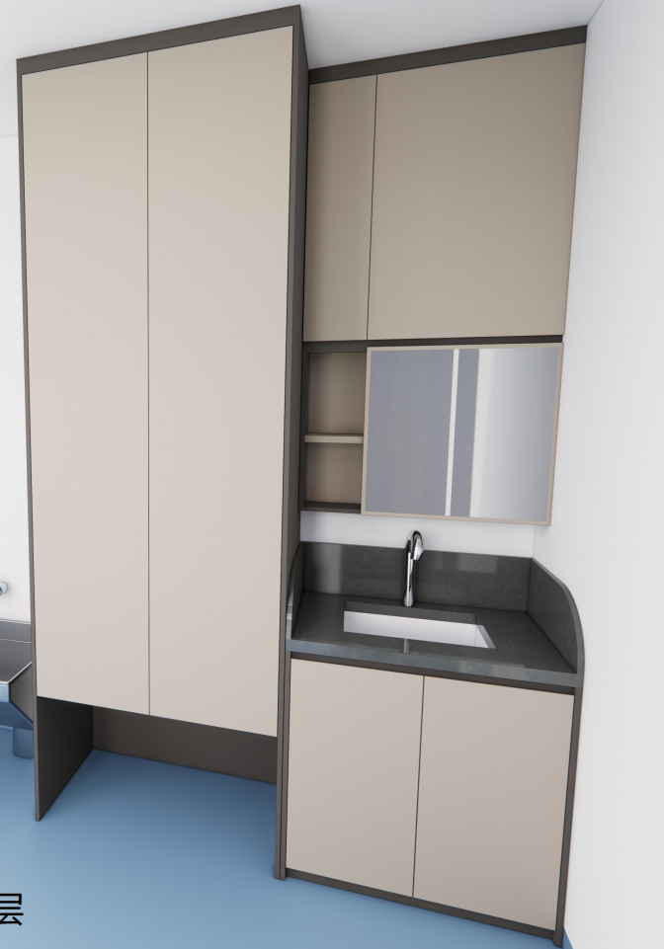 | 800*500*1050 | 1 | 组 |  |  | ▲1、主要材料：柜体板件采用E0级实木多层板（胶合板）基材的浸渍胶膜纸饰面人造板；柜台面采用石英石，厚度≥12mm； ▲2、主要板材厚度（≥）：层板厚度为25mm，面板、侧板、门板、抽面厚度为16mm； 3、柜底安装调节脚和踢脚板； 4、功能配置：人造石面，洗手盆带不锈钢下水器，含自动感应水龙头； 5、五金配置：阻尼门铰、拉手、连接件等； 6、封边：采用见光面为≥1.8mm厚全自动封边工艺，防水、防潮、不变色。 7、成品参数要求：符合QB/T 2530-2011《木制柜》、GB 18584-2001《室内装饰装修材料木家具中有害物质限量》、GB/T35607-2017《绿色产品评价 家具》标准、参照：GB6566-2010《建筑材料放射性核素限量》标准。
6 | 07F综合科手术室/污洗间 |  | 吊柜 |  | 800*150*1340 | 1 | 组 |  |  | ▲1、主要材料：柜体板件采用E0级实木多层板（胶合板）基材的浸渍胶膜纸饰面人造板；柜台面采用石英石，厚度≥12mm； ▲2、主要板材厚度（≥）：层板厚度为25mm，面板、侧板、门板、抽面厚度为16mm； 3、功能配置：下方带仪容镜及置物层，上方木门； 4、五金配置：阻尼门铰、拉手、连接件等； 5、封边：采用见光面为≥1.8mm厚全自动封边工艺，防水、防潮、不变色。 6、E0级实木多层板（胶合板）基材的浸渍胶膜纸饰面人造板：符合检测依据为GB/T 9846-2015《普通胶合板》、GB/T 35601-2017《绿色产品评价 人造板和木质地板》标准。
7 | 07F综合科手术室/清洁间 | 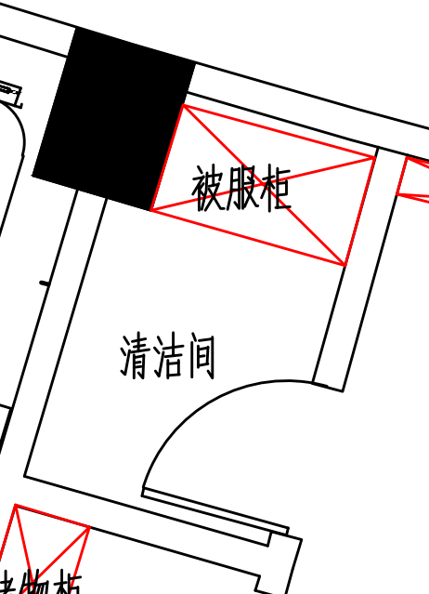 | 医用储物柜 | 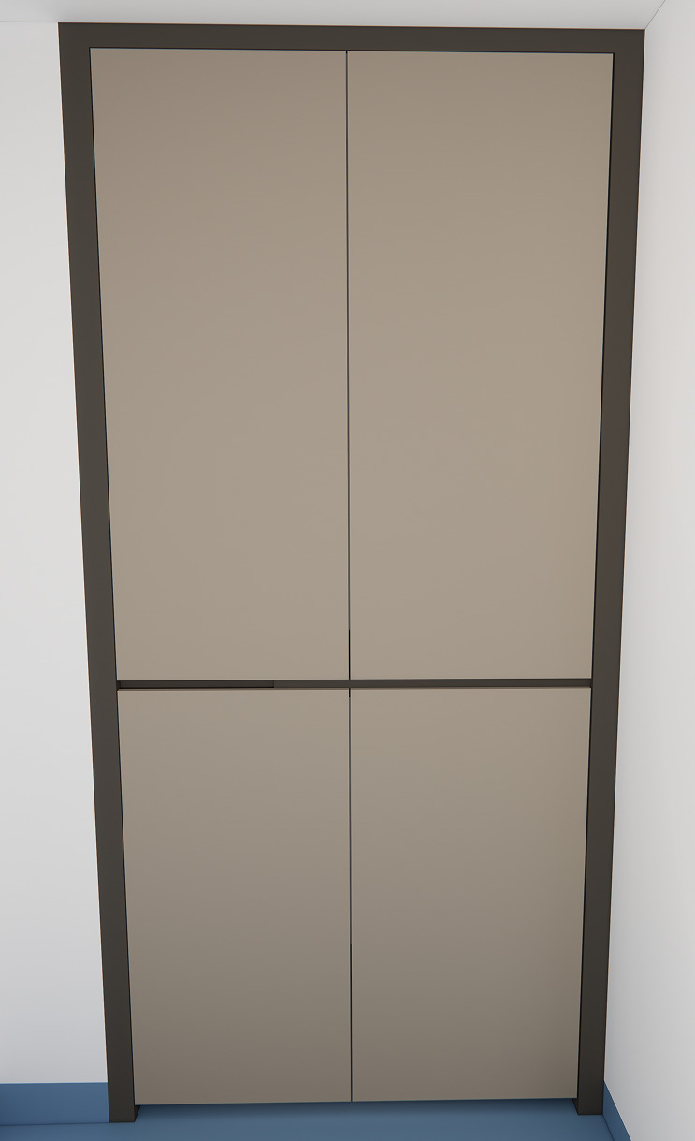 | 1295*600*2750 | 1 | 组 |  |  | ▲1、主要材料：所有板件采用E0级实木多层板（胶合板）基材的浸渍胶膜纸饰面人造板； ▲2、主要板材厚度（≥）：顶板、层板厚度为25mm，侧板、门板、底板厚度为16mm； 3、功能配置：主柜（上下掩门，上木框玻璃门+2件活层，下木门+1件活层）； 4、五金配置：阻尼门铰、锁具、拉手、连接件等； 5、封边：采用见光面为≥1.8mm厚全自动封边工艺，防水、防潮、不变色。 6、E0级实木多层板（胶合板）基材的浸渍胶膜纸饰面人造板：符合检测依据为GB/T 9846-2015《普通胶合板》、GB/T 35601-2017《绿色产品评价 人造板和木质地板》标准。
8 | 07F综合手术室/苏醒室 | 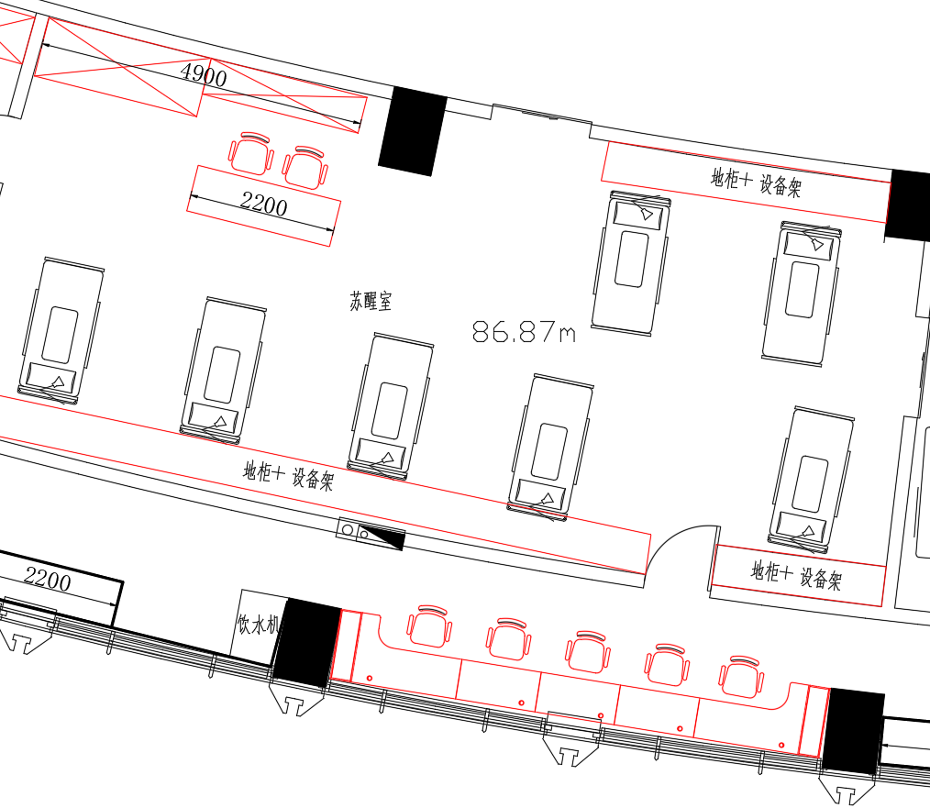 | 医生办公椅 |  | 标准 | 5 | 张 |  |  | ▲1、靠背面料采用双层网布，座垫为高弹力优质透气座布，防磨耐污性好； ▲2、采用定型海绵，可防氧化，防碎，软硬适中，回弹性好，不易变形； 3、背架采用尼龙+玻璃纤维，靠背符合人体工学，无缝贴合脊背弧度； 4、底盘采用中置倾仰原位锁定功能，可360度旋转，自由升降； 5、配置PP固定扶手+三级气压棒+320mm尼龙脚及55mm尼龙轮，顺滑自如，防滑耐磨，安静不伤地板； 6、所有材料安全无异味。 7、网布：符合GB 18401-2010《国家纺织产品基本安全技术规范》。
9 | 07F综合手术室/麻醉换床间 | 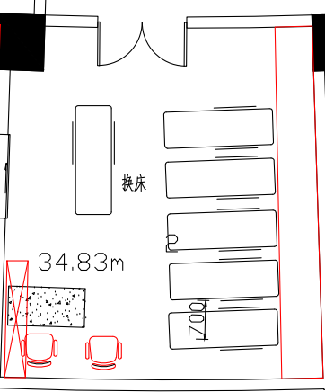 | 医生办公椅 |  | 标准 | 2 | 张 |  |  | ▲1、靠背面料采用双层网布，座垫为高弹力优质透气座布，防磨耐污性好； ▲2、采用定型海绵，可防氧化，防碎，软硬适中，回弹性好，不易变形； 3、背架采用尼龙+玻璃纤维，靠背符合人体工学，无缝贴合脊背弧度； 4、底盘采用中置倾仰原位锁定功能，可360度旋转，自由升降； 5、配置PP固定扶手+三级气压棒+320mm尼龙脚及55mm尼龙轮，顺滑自如，防滑耐磨，安静不伤地板； 6、所有材料安全无异味。 7、网布：符合GB 18401-2010《国家纺织产品基本安全技术规范》。
10 | 6F麻醉科 | 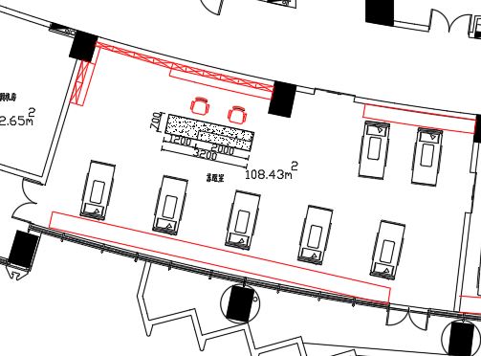 苏醒间 | 医疗配药操作地柜 | 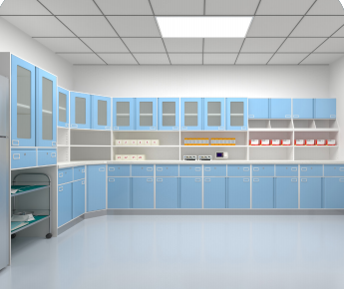 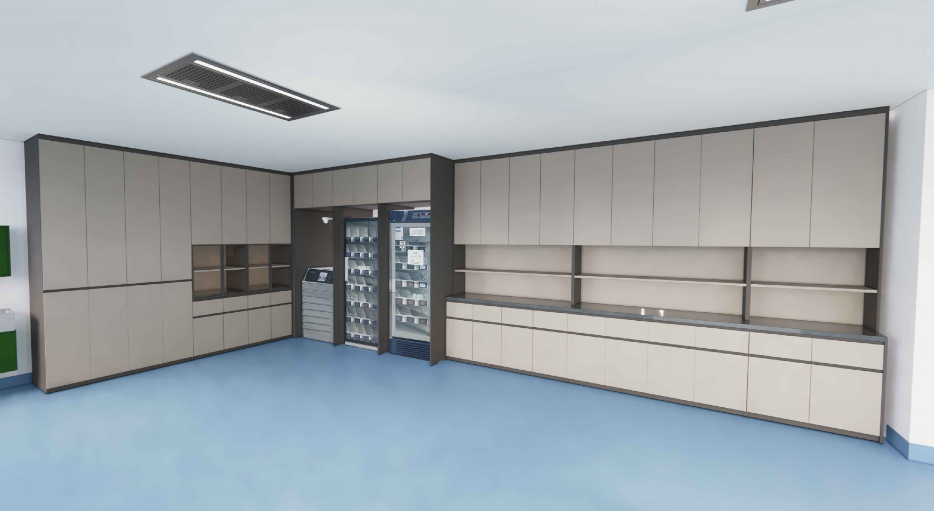 | 1500*550*850 | 2 | 组 |  |  | ▲1、主要材料：柜体板件采用E0级实木多层板（胶合板）基材的浸渍胶膜纸饰面人造板；柜台面采用石英石，厚度≥12mm； ▲2、主要板材厚度（≥）：层板厚度为25mm，面板、侧板、门板、抽面厚度为16mm； 3、柜底安装调节脚和踢脚板； 4、功能配置：主柜（上抽下门，内含1层活动层板）+不锈钢踢脚板+人造石面； 5、五金配置：阻尼门铰、三节路轨、锁具、拉手、连接件等； 6、封边：采用见光面为≥1.8mm厚全自动封边工艺，防水、防潮、不变色。 7、成品参数要求：符合QB/T 2530-2011《木制柜》、GB 18584-2001《室内装饰装修材料木家具中有害物质限量》、GB/T35607-2017《绿色产品评价 家具》标准、参照：GB6566-2010《建筑材料放射性核素限量》标准。 8、三节路轨：符合检测依据为GB/T 3325-2017《金属家具通用技术条件》、QB/T 2454-2013《家具五金 抽屉导轨》、QB/T 3827-1999《轻工产品金属镀层和化学处理层的耐腐蚀试验方法乙酸盐雾试验（ASS）法》及QB/T 3832-1999《轻工产品金属镀层腐蚀试验结果的评价》标准。
11 | 6F麻醉科 |  | 医疗配药中柜 |  | 1500*350*900 | 2 | 组
12 | 6F麻醉科 |  | 医疗配药吊柜 |  | 1600*350*1150 | 2 | 组
13 | 6F麻醉科 |  | 医疗配药操作地柜 |  | 800*550*850 | 1 | 组
14 | 6F麻醉科 |  | 医疗配药中柜 |  | 800*350*900 | 1 | 组
15 | 6F麻醉科 |  | 医疗配药吊柜 |  | 800*350*1150 | 1 | 组
16 | 6F麻醉科 |  | 医用储物柜 |  | 1500*550*2800 | 1 | 组
17 | 6F麻醉科 |  | 医用储物柜 |  | 1600*550*2800 | 1 | 组
18 | 6F麻醉科 |  | 框架柜 |  | 2550*900*2200 | 1 | 组
19 | 6F麻醉科 |  | 医疗顶柜 |  | 2550*900*600 | 1 | 组
20 | 6F麻醉科 | 苏醒间 | 医疗配药操作地柜 |  | 11455*450*850 | 1 | 组 |  |  | ▲1、主要材料：柜体板件采用E0级实木多层板（胶合板）基材的浸渍胶膜纸饰面人造板；柜台面采用石英石，厚度≥12mm； ▲2、主要板材厚度（≥）：层板厚度为25mm，面板、侧板、门板、抽面厚度为16mm； 3、柜底安装调节脚和踢脚板； 4、功能配置：主柜（上抽下门，内含1层活动层板）+304不锈钢踢脚板+人造石面； 5、五金配置：阻尼门铰、三节路轨、锁具、拉手、连接件等； 6、封边：采用见光面为≥1.8mm厚全自动封边工艺，防水、防潮、不变色。 7、成品参数要求：符合QB/T 2530-2011《木制柜》、GB 18584-2001《室内装饰装修材料木家具中有害物质限量》、GB/T35607-2017《绿色产品评价 家具》标准、参照：GB6566-2010《建筑材料放射性核素限量》标准。 8、三节路轨：符合检测依据为GB/T 3325-2017《金属家具通用技术条件》、QB/T 2454-2013《家具五金 抽屉导轨》、QB/T 3827-1999《轻工产品金属镀层和化学处理层的耐腐蚀试验方法乙酸盐雾试验（ASS）法》及QB/T 3832-1999《轻工产品金属镀层腐蚀试验结果的评价》标准。
21 | 6F麻醉科 |  | 医疗配药操作地柜 |  | 4550*450*850 | 1 | 组
22 | 6F麻醉科 |  | 置物架 |  | W*400D*200H | 4.4 | 米 |  |  | 1、电解钢板，静电喷涂 2、设备承重架
23 | 6F麻醉科 | 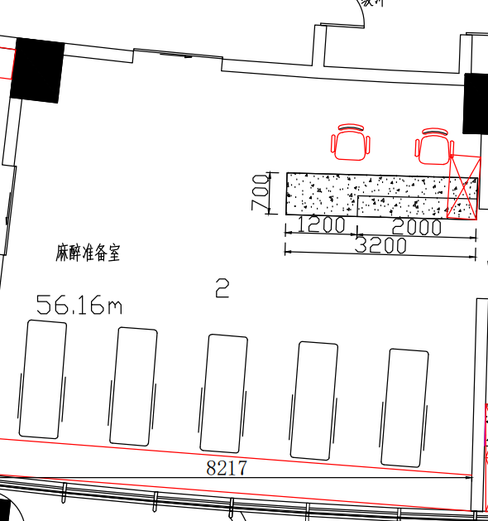 麻醉准备室 | 医疗配药操作地柜 |  | 7700*450*850 | 1 | 组 |  |  | ▲1、主要材料：柜体板件采用E0级实木多层板（胶合板）基材的浸渍胶膜纸饰面人造板；柜台面采用石英石，厚度≥12mm； ▲2、主要板材厚度（≥）：层板厚度为25mm，面板、侧板、门板、抽面厚度为16mm； 3、柜底安装调节脚和踢脚板； 4、功能配置：主柜（上抽下门，内含1层活动层板）+304不锈钢踢脚板+人造石面； 5、五金配置：阻尼门铰、三节路轨、锁具、拉手、连接件等； 6、封边：采用见光面为≥1.8mm厚全自动封边工艺，防水、防潮、不变色。 7、成品参数要求：符合QB/T 2530-2011《木制柜》、GB 18584-2001《室内装饰装修材料木家具中有害物质限量》、GB/T35607-2017《绿色产品评价 家具》标准、参照：GB6566-2010《建筑材料放射性核素限量》标准。 8、三节路轨：符合检测依据为GB/T 3325-2017《金属家具通用技术条件》、QB/T 2454-2013《家具五金 抽屉导轨》、QB/T 3827-1999《轻工产品金属镀层和化学处理层的耐腐蚀试验方法乙酸盐雾试验（ASS）法》及QB/T 3832-1999《轻工产品金属镀层腐蚀试验结果的评价》标准。
24 | 6F麻醉科 |  | 医用储物柜 |  | 930*350*2000 | 1 | 组 |  |  | ▲1、主要材料：柜体板件采用E0级实木多层板（胶合板）基材的浸渍胶膜纸饰面人造板； ▲2、主要板材厚度（≥）：层板厚度为25mm，面板、侧板、门板、抽面厚度为16mm； 3、五金配置：阻尼门铰、连接件等； 4、封边：采用见光面为≥1.8mm厚全自动封边工艺，防水、防潮、不变色。 5、E0级实木多层板（胶合板）基材的浸渍胶膜纸饰面人造板：符合检测依据为GB/T 9846-2015《普通胶合板》、GB/T 35601-2017《绿色产品评价 人造板和木质地板》标准。
25 | 6F麻醉科 | 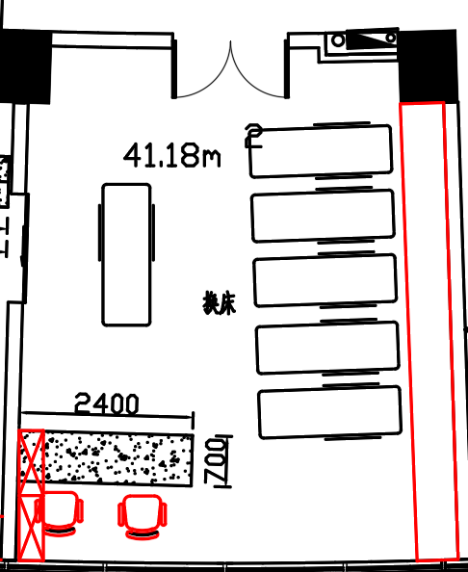 换床间 | 医疗配药操作地柜 | 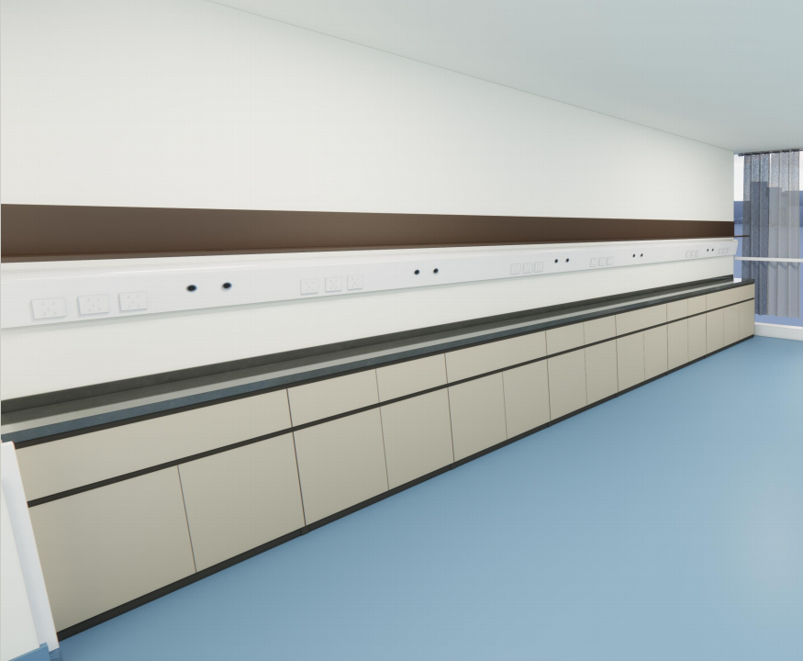 | 6110*450*850 | 1 | 组 |  |  | ▲1、主要材料：柜体板件采用E0级实木多层板（胶合板）基材的浸渍胶膜纸饰面人造板；柜台面采用石英石，厚度≥12mm； ▲2、主要板材厚度（≥）：层板厚度为25mm，面板、侧板、门板、抽面厚度为16mm； 3、柜底安装调节脚和踢脚板； 4、功能配置：主柜（上抽下门，内含1层活动层板）+304不锈钢踢脚板+人造石面； 5、五金配置：阻尼门铰、三节路轨、锁具、拉手、连接件等； 6、封边：采用见光面为≥1.8mm厚全自动封边工艺，防水、防潮、不变色。 7、成品参数要求：符合QB/T 2530-2011《木制柜》、GB 18584-2001《室内装饰装修材料木家具中有害物质限量》、GB/T35607-2017《绿色产品评价 家具》标准、参照：GB6566-2010《建筑材料放射性核素限量》标准。 8、三节路轨：符合检测依据为GB/T 3325-2017《金属家具通用技术条件》、QB/T 2454-2013《家具五金 抽屉导轨》、QB/T 3827-1999《轻工产品金属镀层和化学处理层的耐腐蚀试验方法乙酸盐雾试验（ASS）法》及QB/T 3832-1999《轻工产品金属镀层腐蚀试验结果的评价》标准。
26 | 6F麻醉科 |  | 置物架 |  | W*400D*200H | 6.15 | 米 |  |  | 1、电解钢板，静电喷涂 2、设备承重架
27 | 6F麻醉科 |  | 医用储物柜 |  | 1000*350*2000 | 1 | 组 |  |  | ▲1、主要材料：柜体板件采用E0级实木多层板（胶合板）基材的浸渍胶膜纸饰面人造板； ▲2、主要板材厚度（≥）：层板厚度为25mm，面板、侧板、门板、抽面厚度为16mm； 3、五金配置：阻尼门铰、连接件等； 4、封边：采用见光面为≥1.8mm厚全自动封边工艺，防水、防潮、不变色。 5、E0级实木多层板（胶合板）基材的浸渍胶膜纸饰面人造板：符合检测依据为GB/T 9846-2015《普通胶合板》、GB/T 35601-2017《绿色产品评价 人造板和木质地板》标准。
28 | 6F麻醉科 | 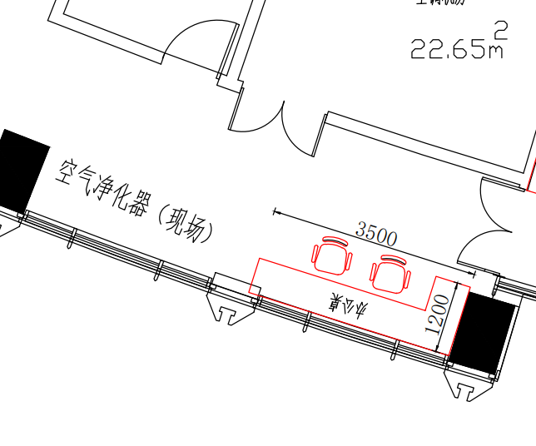 | 医用工作台 | 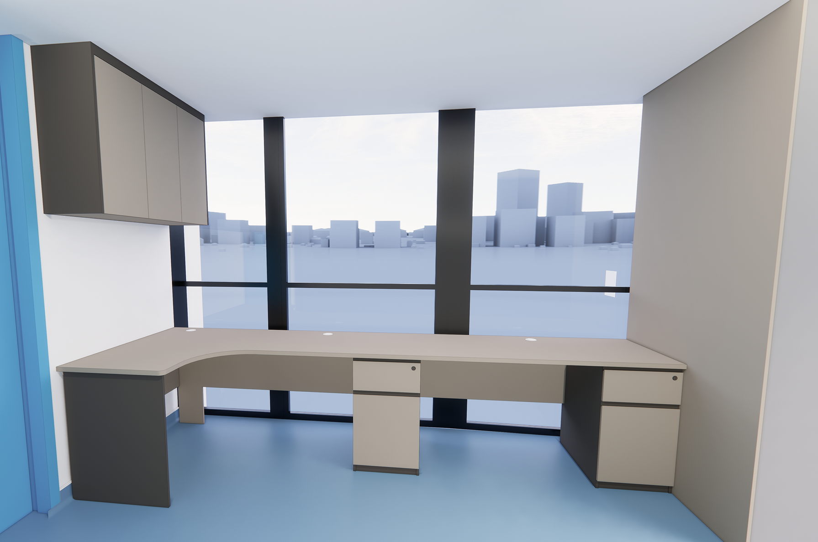 | 1400*600*750 | 1 | 组 |  |  | ▲1、主要材料：柜体板件采用E0级实木多层板（胶合板）基材的浸渍胶膜纸饰面人造板； ▲2、主要板材厚度（≥）：层板厚度为25mm，面板、侧板、门板、抽面厚度为16mm； 3、五金配置：阻尼门铰、三节路轨、锁具、拉手、连接件等； 4、封边：采用见光面为≥1.8mm厚全自动封边工艺，防水、防潮、不变色。 5、成品参数要求：符合QB/T 2530-2011《木制柜》、GB 18584-2001《室内装饰装修材料木家具中有害物质限量》、GB/T35607-2017《绿色产品评价 家具》标准、参照：GB6566-2010《建筑材料放射性核素限量》标准。 6、包含左上前方一块封板和右侧边一块封板。每张办公桌靠近窗户前挡板封满，预留穿线孔。
29 | 6F麻醉科 |  | 医用工作台 |  | 1950*1050*750 | 1 | 组
30 | 6F麻醉科 |  | 吊柜 |  | 1050*320*800H | 1 | 组
31 | 6F麻醉科 |  | 医生办公椅 |  | 标准 | 2 | 张 |  |  | ▲1、靠背面料采用双层网布，座垫为高弹力优质透气座布，防磨耐污性好； ▲2、采用定型海绵，可防氧化，防碎，软硬适中，回弹性好，不易变形； 3、背架采用尼龙+玻璃纤维，靠背符合人体工学，无缝贴合脊背弧度； 4、底盘采用中置倾仰原位锁定功能，可360度旋转，自由升降； 5、配置PP固定扶手+三级气压棒+320mm尼龙脚及55mm尼龙轮，顺滑自如，防滑耐磨，安静不伤地板； 6、所有材料安全无异味。 7、网布：符合GB 18401-2010《国家纺织产品基本安全技术规范》。
32 | 6F麻醉科 |  | 护士站（医用护士工作台） | 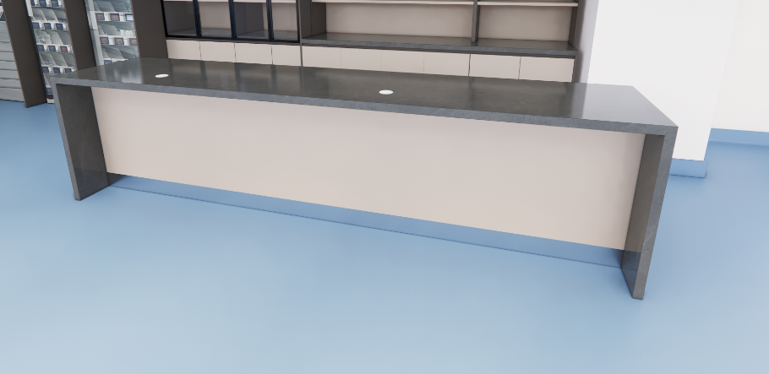 | 3200*700*800 | 1 | 组 |  |  | ▲1、主要材料：柜体板件采用E0级实木多层板（胶合板）基材的浸渍胶膜纸饰面人造板；柜台面采用石英石，厚度≥12mm； ▲2、主要板材厚度（≥）：层板厚度为25mm，面板、侧板、门板、抽面厚度为16mm； 3、柜底安装调节脚和踢脚板； 4、功能配置：主柜（上抽下门，内含1层活动层板）+304不锈钢踢脚板+人造石面； 5、五金配置：阻尼门铰、三节路轨、锁具、拉手、连接件等； 6、封边：采用见光面为≥1.8mm厚全自动封边工艺，防水、防潮、不变色。 7、成品参数要求：符合QB/T 2530-2011《木制柜》、GB 18584-2001《室内装饰装修材料木家具中有害物质限量》、GB/T35607-2017《绿色产品评价 家具》标准、参照：GB6566-2010《建筑材料放射性核素限量》标准。 8、三节路轨：符合检测依据为GB/T 3325-2017《金属家具通用技术条件》、QB/T 2454-2013《家具五金 抽屉导轨》、QB/T 3827-1999《轻工产品金属镀层和化学处理层的耐腐蚀试验方法乙酸盐雾试验（ASS）法》及QB/T 3832-1999《轻工产品金属镀层腐蚀试验结果的评价》标准。 9、包含麻醉准备室、换床间（护士站）一块长3350*650mm的桌前档板。
33 | 7F麻醉科 | 苏醒间 | 医疗配药操作地柜 | 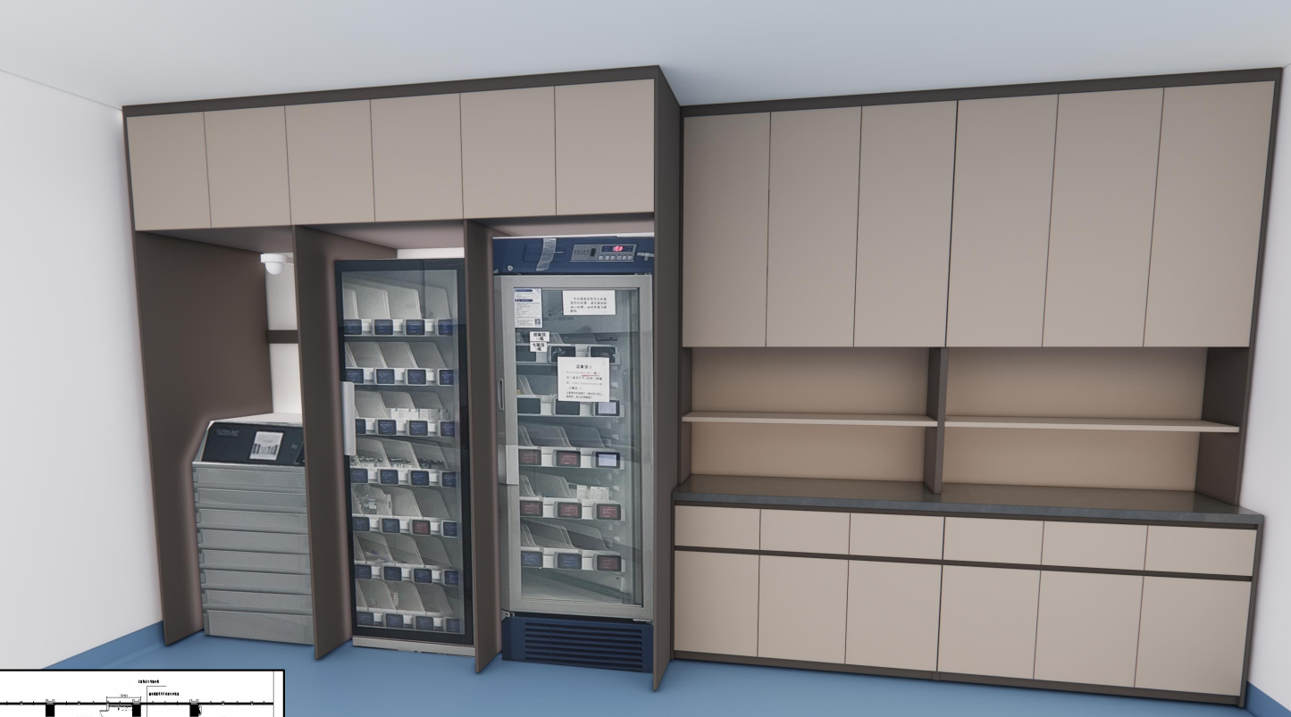 | 2448*550*850 | 1 | 组 |  |  | ▲1、主要材料：柜体板件采用E0级实木多层板基材的浸渍胶膜纸饰面人造板；柜台面采用石英石，厚度≥12mm； ▲2、主要板材厚度（≥）：层板厚度为25mm，面板、侧板、门板、抽面厚度为16mm； 3、柜底安装调节脚和踢脚板； 4、功能配置：主柜（上抽下门，内含1层活动层板）+304不锈钢踢脚板+人造石面+人造石洗手盆带不锈钢下水器，含自动感应水龙头； 5、五金配置：阻尼门铰、三节路轨、锁具、拉手、连接件等； 6、封边：采用见光面为≥1.8mm厚全自动封边工艺，防水、防潮、不变色。 7、成品参数要求：符合QB/T 2530-2011《木制柜》、GB 18584-2001《室内装饰装修材料木家具中有害物质限量》、GB/T35607-2017《绿色产品评价 家具》标准、参照：GB6566-2010《建筑材料放射性核素限量》标准。 8、三节路轨：符合检测依据为GB/T 3325-2017《金属家具通用技术条件》、QB/T 2454-2013《家具五金 抽屉导轨》、QB/T 3827-1999《轻工产品金属镀层和化学处理层的耐腐蚀试验方法乙酸盐雾试验（ASS）法》及QB/T 3832-1999《轻工产品金属镀层腐蚀试验结果的评价》标准。
34 | 7F麻醉科 |  | 医疗配药中柜 |  | 2448*350*700 | 1 | 组
35 | 7F麻醉科 |  | 医疗配药吊柜 |  | 2448*350*1187 | 1 | 组
36 | 7F麻醉科 |  | 框架柜 |  | 2500*900*2137 | 1 | 组
37 | 7F麻醉科 |  | 医疗顶柜 |  | 2500*900*600 | 1 | 组
38 | 7F麻醉科 | 苏醒间 | 医疗配药操作地柜 |  | 10070*450*850 | 1 | 组 |  |  | ▲1、主要材料：柜体板件采用E0级实木多层板（胶合板）基材的浸渍胶膜纸饰面人造板；柜台面采用石英石，厚度≥12mm； ▲2、主要板材厚度（≥）：层板厚度为25mm，面板、侧板、门板、抽面厚度为16mm； 3、柜底安装调节脚和踢脚板； 4、功能配置：主柜（上抽下门，内含1层活动层板）+304不锈钢踢脚板+人造石面； 5、五金配置：阻尼门铰、三节路轨、锁具、拉手、连接件等； 6、封边：采用见光面为≥1.8mm厚全自动封边工艺，防水、防潮、不变色。 7、成品参数要求：符合QB/T 2530-2011《木制柜》、GB 18584-2001《室内装饰装修材料木家具中有害物质限量》、GB/T35607-2017《绿色产品评价 家具》标准、参照：GB6566-2010《建筑材料放射性核素限量》标准。 8、三节路轨：符合检测依据为GB/T 3325-2017《金属家具通用技术条件》、QB/T 2454-2013《家具五金 抽屉导轨》、QB/T 3827-1999《轻工产品金属镀层和化学处理层的耐腐蚀试验方法乙酸盐雾试验（ASS）法》及QB/T 3832-1999《轻工产品金属镀层腐蚀试验结果的评价》标准。
39 | 7F麻醉科 |  | 医疗配药操作地柜 |  | 4550*450*850 | 1 | 组
40 | 7F麻醉科 |  | 医疗配药操作地柜 |  | 2400*450*850 | 1 | 组
41 | 7F麻醉科 |  | 置物架 |  | W*400*200 | 16.87 | 米 |  |  | 1、电解钢板，静电喷涂 2、设备承重架
42 | 7F麻醉科 | 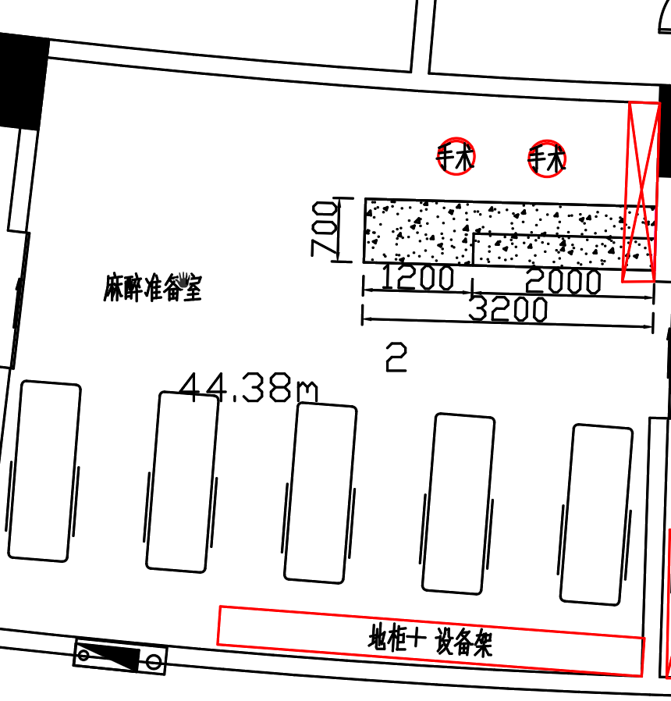 麻醉准备室 | 医疗配药操作地柜 |  | 4680*450*850 | 1 | 组 |  |  | ▲1、主要材料：柜体板件采用E0级实木多层板（胶合板）基材的浸渍胶膜纸饰面人造板；柜台面采用石英石，厚度≥12mm； ▲2、主要板材厚度（≥）：层板厚度为25mm，面板、侧板、门板、抽面厚度为16mm； 3、柜底安装调节脚和踢脚板； 4、功能配置：主柜（上抽下门，内含1层活动层板）+304不锈钢踢脚板+人造石面； 5、五金配置：阻尼门铰、三节路轨、锁具、拉手、连接件等； 6、封边：采用见光面为≥1.8mm厚全自动封边工艺，防水、防潮、不变色。 7、成品参数要求：符合QB/T 2530-2011《木制柜》、GB 18584-2001《室内装饰装修材料木家具中有害物质限量》、GB/T35607-2017《绿色产品评价 家具》标准、参照：GB6566-2010《建筑材料放射性核素限量》标准。 8、三节路轨：符合检测依据为GB/T 3325-2017《金属家具通用技术条件》、QB/T 2454-2013《家具五金 抽屉导轨》、QB/T 3827-1999《轻工产品金属镀层和化学处理层的耐腐蚀试验方法乙酸盐雾试验（ASS）法》及QB/T 3832-1999《轻工产品金属镀层腐蚀试验结果的评价》标准。
43 | 7F麻醉科 |  | 置物架 |  | W*400*200 | 4.68 | 米 |  |  | 1、电解钢板，静电喷涂 2、设备承重架
44 | 7F麻醉科 |  | 医用储物柜 |  | 1500*350*2800 | 1 | 组 |  |  | ▲1、主要材料：柜体板件采用E0级实木多层板（胶合板）基材的浸渍胶膜纸饰面人造板； ▲2、主要板材厚度（≥）：层板厚度为25mm，面板、侧板、门板、抽面厚度为16mm； 3、五金配置：阻尼门铰、连接件等； 4、封边：采用见光面为≥1.8mm厚全自动封边工艺，防水、防潮、不变色。 5、E0级实木多层板（胶合板）基材的浸渍胶膜纸饰面人造板：符合检测依据为GB/T 9846-2015《普通胶合板》、GB/T 35601-2017《绿色产品评价 人造板和木质地板》标准。
45 | 7F麻醉科 | 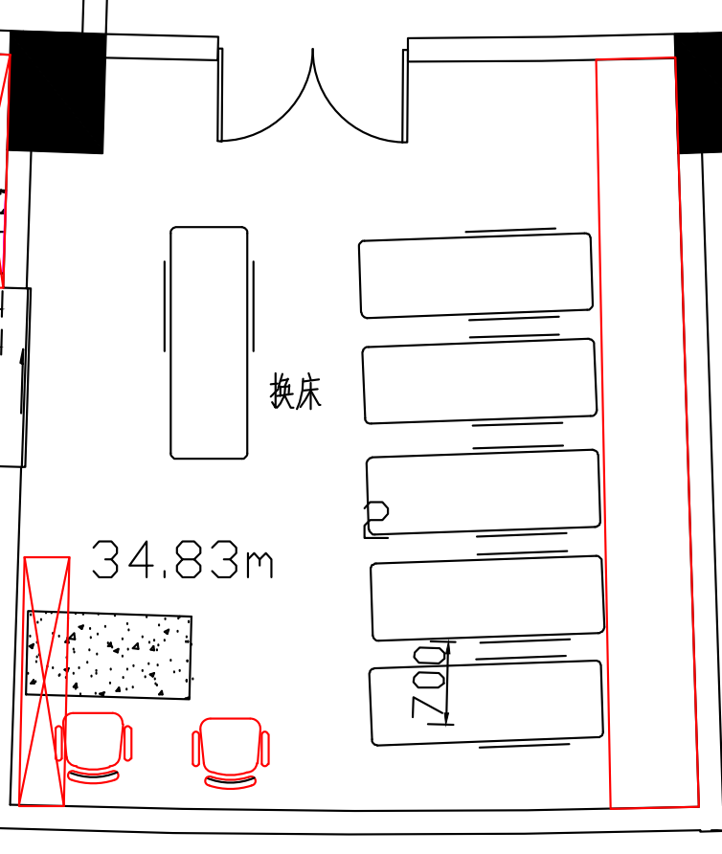 换床间 | 医疗配药操作地柜 |  | 6110*450*850 | 1 | 组 |  |  | ▲1、主要材料：柜体板件采用E0级实木多层板（胶合板）基材的浸渍胶膜纸饰面人造板；柜台面采用石英石，厚度≥12mm； ▲2、主要板材厚度（≥）：层板厚度为25mm，面板、侧板、门板、抽面厚度为16mm； 3、柜底安装调节脚和踢脚板； 4、功能配置：主柜（上抽下门，内含1层活动层板）+304不锈钢踢脚板+人造石面； 5、五金配置：阻尼门铰、三节路轨、锁具、拉手、连接件等； 6、封边：采用见光面为≥1.8mm厚全自动封边工艺，防水、防潮、不变色。 7、成品参数要求：符合QB/T 2530-2011《木制柜》、GB 18584-2001《室内装饰装修材料木家具中有害物质限量》、GB/T35607-2017《绿色产品评价 家具》标准、参照：GB6566-2010《建筑材料放射性核素限量》标准。 8、三节路轨：符合检测依据为GB/T 3325-2017《金属家具通用技术条件》、QB/T 2454-2013《家具五金 抽屉导轨》、QB/T 3827-1999《轻工产品金属镀层和化学处理层的耐腐蚀试验方法乙酸盐雾试验（ASS）法》及QB/T 3832-1999《轻工产品金属镀层腐蚀
46 | 7F麻醉科 |  | 置物架 |  | W*400*200 | 6.15 | 米 |  |  | 1、电解钢板，静电喷涂 2、设备承重架
47 | 7F麻醉科 |  | 医用储物柜 | 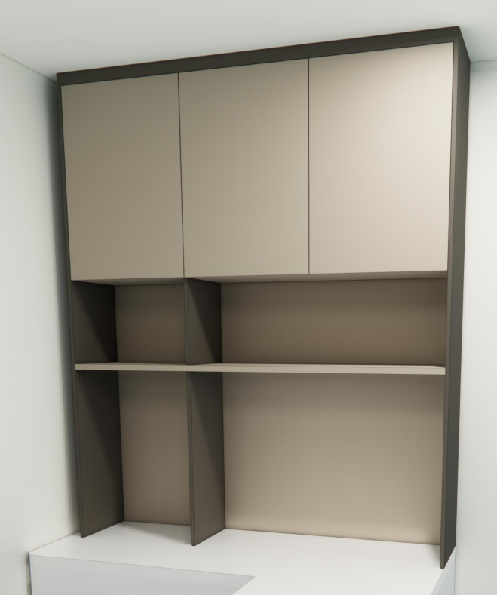 | 1600*350*2000 | 1 | 组 |  |  | ▲1、主要材料：柜体板件采用E0级实木多层板（胶合板）基材的浸渍胶膜纸饰面人造板； ▲2、主要板材厚度（≥）：层板厚度为25mm，面板、侧板、门板、抽面厚度为16mm； 3、五金配置：阻尼门铰、连接件等； 4、封边：采用见光面为≥1.8mm厚全自动封边工艺，防水、防潮、不变色。 5、E0级实木多层板（胶合板）基材的浸渍胶膜纸饰面人造板：符合检测依据为GB/T 9846-2015《普通胶合板》、GB/T 35601-2017《绿色产品评价 人造板和木质地板》标准。
48 | 7F麻醉科 |  | 医生办公椅 |  | 标准 | 2 | 张 |  |  | ▲1、靠背面料采用双层网布，座垫为高弹力优质透气座布，防磨耐污性好； ▲2、采用定型海绵，可防氧化，防碎，软硬适中，回弹性好，不易变形； 3、背架采用尼龙+玻璃纤维，靠背符合人体工学，无缝贴合脊背弧度； 4、底盘采用中置倾仰原位锁定功能，可360度旋转，自由升降； 5、配置PP固定扶手+三级气压棒+320mm尼龙脚及55mm尼龙轮，顺滑自如，防滑耐磨，安静不伤地板； 6、所有材料安全无异味。 7、网布：符合GB 18401-2010《国家纺织产品基本安全技术规范》。
49 | 7F麻醉科 | 外廊 | 医用工作台 | 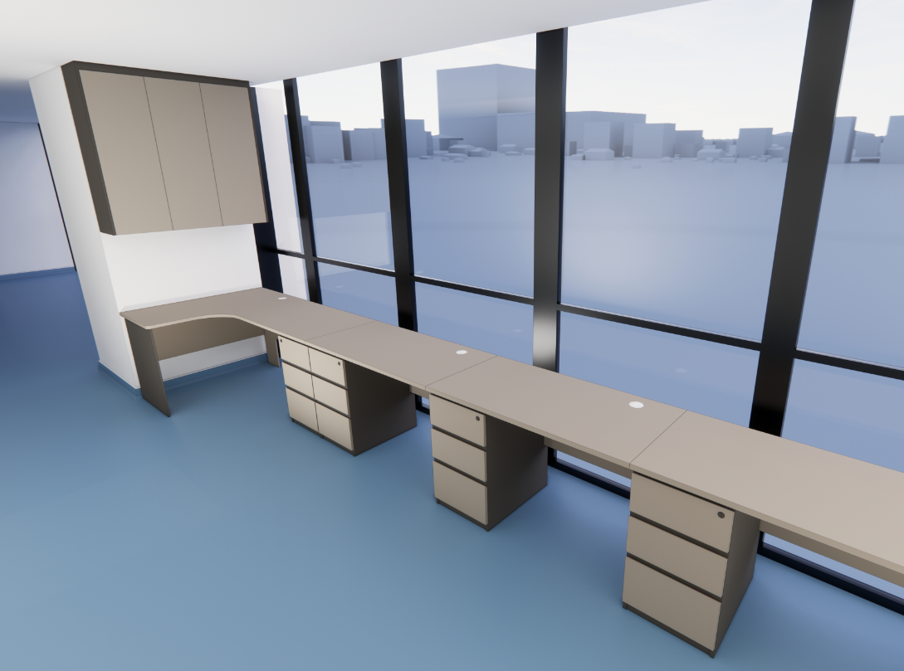 | 1200*600*750 | 3 | 组 |  |  | ▲1、主要材料：柜体板件采用E0级实木多层板（胶合板）基材的浸渍胶膜纸饰面人造板； ▲2、主要板材厚度（≥）：层板厚度为25mm，面板、侧板、门板、抽面厚度为16mm； 3、五金配置：阻尼门铰、连接件等； 4、封边：采用见光面为≥1.8mm厚全自动封边工艺，防水、防潮、不变色。 5、E0级实木多层板（胶合板）基材的浸渍胶膜纸饰面人造板：符合检测依据为GB/T 9846-2015《普通胶合板》、GB/T 35601-2017《绿色产品评价 人造板和木质地板》标准。 6、每张办公桌靠近窗户前挡板封满，预留穿线孔。
50 | 7F麻醉科 |  | 医用工作台 |  | 1950*1150*750 | 2 | 组
51 | 7F麻醉科 |  | 吊柜 |  | 1050*320*800H | 2 | 组
52 | 7F麻醉科 |  | 护士站（医用护士工作台） | 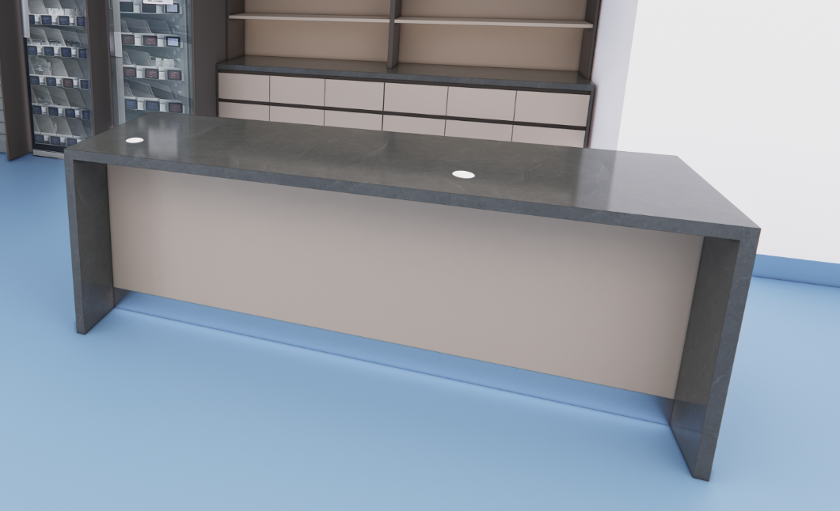 | 2200*700*800 | 1 | 组 |  |  | ▲1、主要材料：柜体板件采用E0级实木多层板（胶合板）基材的浸渍胶膜纸饰面人造板；柜台面采用石英石，厚度≥12mm； ▲2、主要板材厚度（≥）：层板厚度为25mm，面板、侧板、门板、抽面厚度为16mm； 3、柜底安装调节脚和踢脚板； 4、功能配置：主柜（上抽下门，内含1层活动层板）+不锈钢踢脚板+人造石面； 5、五金配置：阻尼门铰、三节路轨、锁具、拉手、连接件等； 6、封边：采用见光面为≥1.8mm厚全自动封边工艺，防水、防潮、不变色。 7、成品参数要求：符合QB/T 2530-2011《木制柜》、GB 18584-2001《室内装饰装修材料木家具中有害物质限量》、GB/T35607-2017《绿色产品评价 家具》标准、参照：GB6566-2010《建筑材料放射性核素限量》标准。 8、三节路轨：符合检测依据为GB/T 3325-2017《金属家具通用技术条件》、QB/T 2454-2013《家具五金 抽屉导轨》、QB/T 3827-1999《轻工产品金属镀层和化学处理层的耐腐蚀试验方法乙酸盐雾试验（ASS）法》及QB/T 3832-1999《轻工产品金属镀层腐蚀试验结果的评价》标准。 9、包含有麻醉准备室、换床间（护士站）3000*650有桌下前挡板
合计 |  | RMB0 |  |  |  |  |  |  | 0
备注：有效报价范围：总价≤248699.00元，不满足则响应无效。
供应商名称：xx公司（公章）

